상품제안서
손톱안튀는 메탈 손톱깎이 네일 버퍼 파일 | 상품코드: F26833

 |  |  |  |  |  |  | 02-412-0044 | www.easy1.co.kr
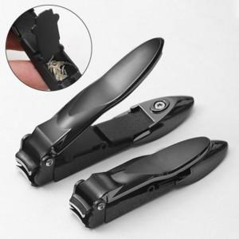

【상세/제작정보】

【인쇄/포장옵션】 | 실크, 레이저 / 포장불가능

【공급단가】 | 수량 | 50~ | 100~ | 500~ | 1,000~ | 2,000~
*VAT별도 | 단가 | 10,200원 | 10,030원 | 9,770원 | 9,600원 | 9,350원

【상품 URL】 | https://dev.easy1.co.kr:443/src/goods_detail.php?gdno=26833

